Table 1
EL VALLE
SERVICIO REGIONAL DE SALUD
HOSPITAL REGIONAL TAIWAN 19 DE MARZO
Estados Financleros Al 28 de Febrero 2026
EL VALLE Febrero, 2026 Azua de Compostela R D República Dominicana
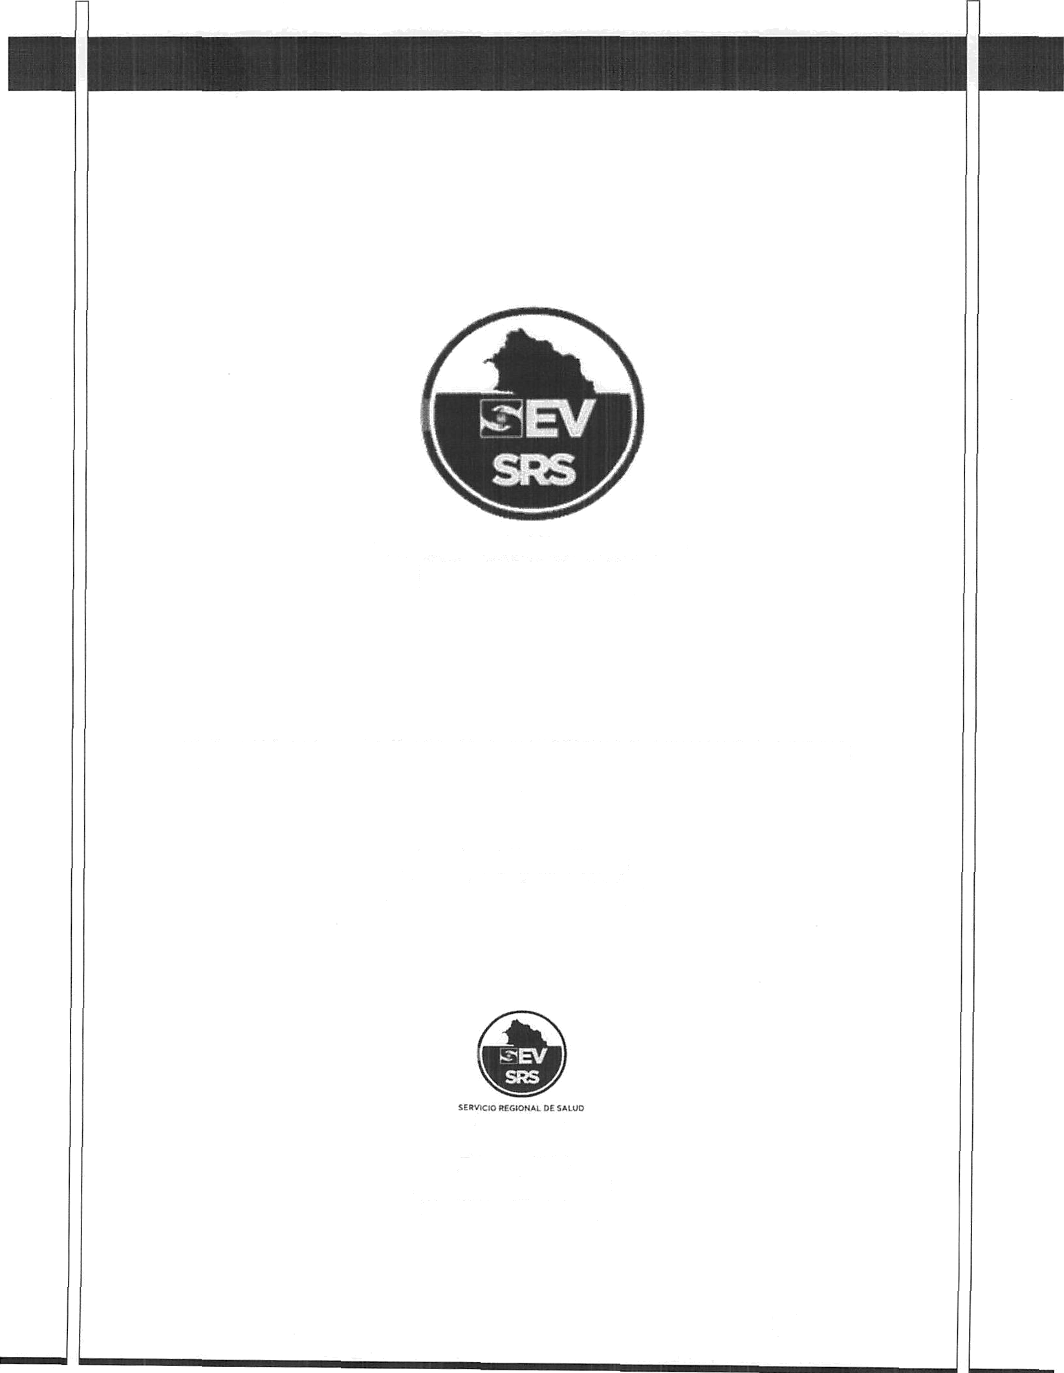
I’ ‹i i n .i I | I ()

Hospital Regional Taiwíln 19 de Marzo Estado de SiNación Financiera Al 28 de Febrero del 2026 (Valores en RD$)
AcGvos Activos corrientes
Efectivo y equivalentes de efectivo (Nota 1) |  | 16,243,482.65
Cuenta por cobrar a coúo plazo (Nota 2) |  | 9,700,885.09
Inventarios (Nota 3) |  | $6,369,729.84
Total activos corrientes |  | 32,314,097 58
Total activos |  | 32,314,097.58
ÓBSIYOS
Pasivos corrientes Cuentas por pagar a coúo plazo (Nota ) Retenciones y acumulaciones por pagar (Nota ) Total pasivos corrientes Total pasivos Acüvos Netos/Patrimonio (Nota 4) Patrimonio Resultados positvos (ahorro) / negativo (desahorro) Total aeGvos netos/patrimonio Total pasivos y acüvos netos/patr%onio | 82,591,367.88 0.00 82,591,367.88 (50,613,356.15 336,085.85 (50,277,270.30) 32,314,097.58 P a g i n a 2 ] 10

Table 2
Hospital Regional Taiwán 19 de Marzo Estado de Rendimiento Financiero Del ejercicio terminado al 28 de Febrero del 2026 (Valores en RD$)
Ingresos (Nota 5) Transferencias Recargos, multas y otros ingresos Total ingresos Gastos (Notas 6, 7 y 8) Sueldos, salarios y beneficios a empleados Suministros y materiales para consumo Gastos financieros Total gastos Resultados positivos (ahorro) / negativo (desahorro) | 7,955,439.20 00.00 7,955,439.20 00.00 7,607,268.94 12,084.41 7,619,353.35 336,085.85

iedo. Kiber A. So Encarnación
nistrador
HOSPITAL REGIONAL TAIWAN 19 DE MARZO Firmas a los Estados Financieros Del ejercicio terminado al 28 de Febrero 2026
„r„ ' Leda. Meree'des Acevedo Ciprian Contadora
Dra. Serma Ruth Soriai}ó Agramonte Directora

Table 5
Inventarios
Un detalle de las partidas de inventario al 28 de Febrero del 2026 es como sigue:
Nota: 3
Descripción |  |  | Monto
Inventario de Útiles y Suministro de Oficina |  |  | 368,991.20
Inventario Medicamentos |  |  | 2,744,106.96
Inventario de Material Med. Quirurjicos |  |  | 3,256,631.68
Total Inventario |  |  | 6,369,729.84
8. Activos Netos/Patrimonio
Al 28 de Febrero del 2026 la composición de los activos netos/patrimonio de SRS es como sigue:
Nota: 4
Capital | 50,613,356.15
Resultados positivos (ahorro)/negativo (desahorro) | $336,085.85
Resultado acumulado Total Patrimonio Neto | ($50,277,270.30)
9. Ingresos
Un detalle de los ingresos por transferencias al 28 de Febrero del 2026 es como sigue:
Nota: 5
esos con Contra Venta de Servicios Sub-Total |  | 7,955,439.20 7,955,439.20
Total
10. GASTOS

Detalle

